kök(a)
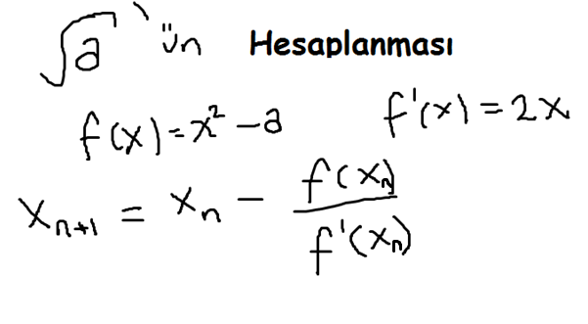
n | xn+1 | xn | f(x) | f'(x) | a | Beklenen Sonuç
0 | 47.528947368 | 95 | 9019.5 | 190 | 5.5 | 2.3452078799
1 | 23.82233316 | 47.528947368 | 2253.500838 | 95.057894737
2 | 12.026604475 | 23.82233316 | 562.00355721 | 47.644666321
3 | 6.2419619567 | 12.026604475 | 139.13921521 | 24.053208951
4 | 3.5615475853 | 6.2419619567 | 33.462089069 | 12.483923913
5 | 2.5529100436 | 3.5615475853 | 7.1846212025 | 7.1230951706
6 | 2.3536570983 | 2.5529100436 | 1.0173496906 | 5.1058200872
7 | 2.3452230455 | 2.3536570983 | 0.039701736216 | 4.7073141965
8 | 2.34520788 | 2.3452230455 | 7.113324569E-05 | 4.690446091
9 | 2.3452078799 | 2.34520788 | 2.2999468996E-10 | 4.6904157599
10 | 2.3452078799 | 2.3452078799 | 0 | 4.6904157598
11 | 2.3452078799 | 2.3452078799 | 0 | 4.6904157598

xo'ı kaç seçersek seçelim belli bir basamaktan sonra f(x) sıfır çıkıyor ve sonuç değişmiyor.
F9'a basarak yeniden hesaplama yapabilirsiniz.

lna
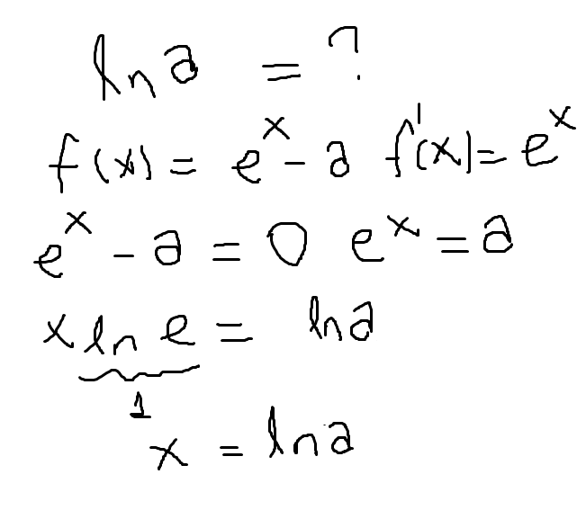
n | xn+1 | xn | f(x) | f'(x) | a | Beklenen Sonuç
0 | 1.2140021559 | 1 | -0.58171817154 | 2.7182818285 | 3.3 | 1.1939224685
1 | 1.1941227228 | 1.2140021559 | 0.06693271349 | 3.3669327135
2 | 1.1939224885 | 1.1941227228 | 0.00066090547773 | 3.3006609055
3 | 1.1939224685 | 1.1939224885 | 6.6163551971E-08 | 3.3000000662
4 | 1.1939224685 | 1.1939224685 | 0 | 3.3
5 | 1.1939224685 | 1.1939224685 | 0 | 3.3
6 | 1.1939224685 | 1.1939224685 | 0 | 3.3
7 | 1.1939224685 | 1.1939224685 | 0 | 3.3
8 | 1.1939224685 | 1.1939224685 | 0 | 3.3
9 | 1.1939224685 | 1.1939224685 | 0 | 3.3
10 | 1.1939224685 | 1.1939224685 | 0 | 3.3
11 | 1.1939224685 | 1.1939224685 | 0 | 3.3

xo'ı kaç seçersek seçelim belli bir basamaktan sonra f(x) sıfır çıkıyor ve sonuç değişmiyor.
F9'a basarak yeniden hesaplama yapabilirsiniz.

sin(a)
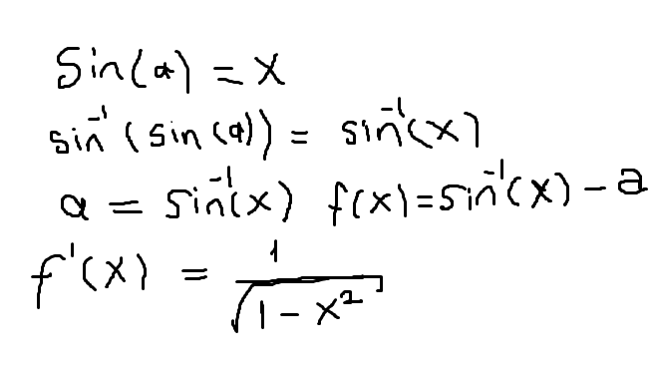
n | xn+1 | xn | f(x) | f'(x) | a | Beklenen Sonuç
0 | 1.149144031 | 0.566 | -0.7073511941 | 1.2129956862 | 75 | 0.96592582629
1 | #NUM! | 1.149144031 | #NUM! | #NUM!
2 | #NUM! | #NUM! | #NUM! | #NUM!
3 | #NUM! | #NUM! | #NUM! | #NUM!
4 | #NUM! | #NUM! | #NUM! | #NUM!
5 | #NUM! | #NUM! | #NUM! | #NUM!
6 | #NUM! | #NUM! | #NUM! | #NUM!
7 | #NUM! | #NUM! | #NUM! | #NUM!
8 | #NUM! | #NUM! | #NUM! | #NUM!
9 | #NUM! | #NUM! | #NUM! | #NUM!
10 | #NUM! | #NUM! | #NUM! | #NUM!
11 | #NUM! | #NUM! | #NUM! | #NUM!

xo'ı 0,5 ile 0,99 arasında rastgele seçiyoruz. Bu tahmini sonuçtur. 0,5'ten küçük olunca ilk sonuç 1'den büyük çıkabiliyor ve bu da diğer satırların hata vermesine sebep oluyor.
F9'a basarak yeniden hesaplama yapabilirsiniz.

a^b
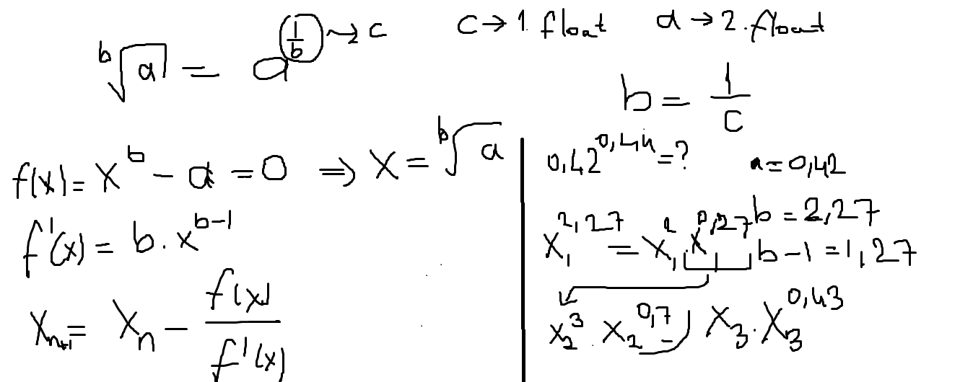
n | xn+1 | xn | f(x) | f'(x) | a | c | b | Beklenen Sonuç
0 | 11.12 | 1 | -2.3 | 0.22727272727 | 3.3 | 4.4 | 0.22727272727 | 191.18831052
1 | 55.586288007 | 11.12 | -1.5711747855 | 0.03533406668
2 | 134.86171102 | 55.586288007 | -0.80779615275 | 0.010189742571
3 | 183.84672862 | 134.86171102 | -0.25164455186 | 0.0051371738586
4 | 191.0776403 | 183.84672862 | -0.029237049561 | 0.0040433420904
5 | 191.18828576 | 191.0776403 | -0.00043423800383 | 0.0039245895457
6 | 191.18831052 | 191.18828576 | -9.7117886178E-08 | 0.0039228343669
7 | 191.18831052 | 191.18831052 | -4.4408920985E-15 | 0.0039228339744
8 | 191.18831052 | 191.18831052 | 0 | 0.0039228339744
9 | 191.18831052 | 191.18831052 | 0 | 0.0039228339744
10 | 191.18831052 | 191.18831052 | 0 | 0.0039228339744
11 | 191.18831052 | 191.18831052 | 0 | 0.0039228339744

xo'ı kaç seçersek seçelim belli bir basamaktan sonra f(x) sıfır çıkıyor ve sonuç değişmiyor.
F9'a basarak yeniden hesaplama yapabilirsiniz.

